FCP展示会・商談会シート
ＦＣＰ展示会・商談会シート |  |  |  |  |  | 記入日 |  |  |  | 年 |  |  |  |  |  | ■ 出展企業紹介

 |  |  |  |  |  |  |  | 月 |  | 日 |  |  |  |  |  | 出展企業名 |  | 早川食品株式会社

 |  |  |  |  |  |  |  |  |  |  |  | 第３.1版
■ 商品特性と取引条件 |  |  |  |  |  |  |  |  |  |  |  |  |  |  |  | 年間売上高 |  |  |  | 従業員数 （社員○名、パート○名など） | 7人

商品名 | ミツハフルーツソース |  |  |  |  |  |  |  |  |  |  |  |  |  |  | 代表者氏名 |  | 早川 隆 |  |  | 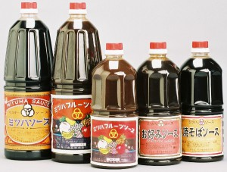 写真

 |  |  |  |  |  |  |  |  |  |  |  |  |  |  |  | メッセージ |  | 栃木県産農産物を使用した商品の開発に取り組み、地域の活性化を目指しています。地ソースとして、佐野名物いもフライにはもちろん、県内外の百貨店・スーパー等でも広くお取り扱いいただいています。
提供可能時期 （最もおいしい時期を（ ）内に記載） | 通年 |  |  |  | 賞味期限／消費期限 |  |  |  | 賞味期限 |  | 製造日から730日 |  | 消費期限 |  | D+0日

主原料産地 （漁獲場所等） | 北海道、中国、長野県 |  |  |  | JANコード （13桁もしくは８桁） |  |  |  | 4937719500407

内容量 | 1800ml |  |  |  | 希望小売価格 |  |  |  | 税抜 |  | ¥741 |  | 税込（切捨） |  | ¥800
 |  |  |  |  |  |  |  |  |  |  |  |  | 税率 | 8%
1ケースあたり入数 | 10個 |  |  |  | 保存温度帯 |  |  |  | 常温 |  |  |  |  |  |  | ホームページ |  | http://www.mituha.jp

発注リードタイム | 翌々日 |  |  |  | 販売エリアの制限 |  |  |  | ● 無 ◯ 有→ |  |  |  |  |  |  | 会社所在地 | 〒 | 327-0031 | 佐野市田島町168-1

最大・最小ケース納品単位 （◎ケース／日 など単位も記載） | 最大 | 100ケース／月 | 最小 | 1ケース | ケースサイズ（重量） |  |  |  | 縦(㌢) × 横(㌢) × 高さ(㌢） |  |  |  |  |  | 重量（㌔） | 工場等所在地 | 〒 | 327-0031 | 佐野市田島町168-1
 |  |  |  |  |  |  |  |  | 220.0 |  | 550.0 |  | 330.0 |  | 22.0
認証等 （商品・工場・農場等） | □有機JAS □ISO ※ □HACCP ※ □農業生産工程管理(GAP) ※ |  |  |  |  |  |  |  |  |  |  |  |  |  |  | 担当者 |  |  |  | E - m a i l | mituha@mituha.jp

 | □その他(右に記入→) |  |  |  |  |  |  |  |  |  |  |  |  |  |  | T E L |  | 0283-22-0905 |  | F A X | 0283-22-6680
 | ※印のものは、具体的な取得内容を記載 →

ターゲット | 売り先 |  | □外食 □中食 □商社・卸売 □メーカー □スーパーマーケット □百貨店 □その他小売 □ホテル・宴会・レジャー （□業務用対応可能 □ギフト対応可能 ） □その他 （右に記入→） |  |  |  |  |  |  |  |  |  |  |  |  | ■ 生産・製造工程アピールポイント ※農産品の場合は栽培面積・年間収穫量なども記載

 |  |  |  |  |  |  |  |  |  |  |  |  |  |  |  | 野菜の皮むき及び洗浄→ミキサーにて野菜を砕く→野菜の煮込み作業→煮汁に原材料を加え加熱→ソースが熱いうちに充填作業

 | お客様 （性別・年齢層など）

利用シーン （利用方法・おすすめレシピ等） | 特にじゃがいもとの相性が良く、コロッケなどには最適。揚げ物全般、お好み焼き、たこ焼き、焼きそば等幅広く活用できます。

商品特徴 | 当社人気Ｎｏ．１商品。昔ながらの製法を守って造っている懐かしさを感じる田舎ソースです。各種マスメディアにも取り上げられることも多く、「佐野名物いもフライ」のソースとして人気があります。また、佐野のお土産としての人気も高い商品です。

 |  |  |  |  |  |  |  |  |  |  |  |  |  |  |  | 写 真
 |  |  |  |  |  |  |  |  |  |  |  |  |  |  |  | 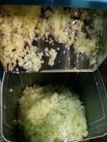 写真 |  |  | 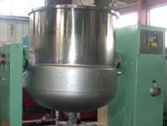 写真 |  | 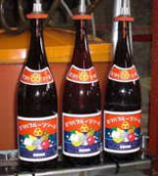 写真
■ 商品写真

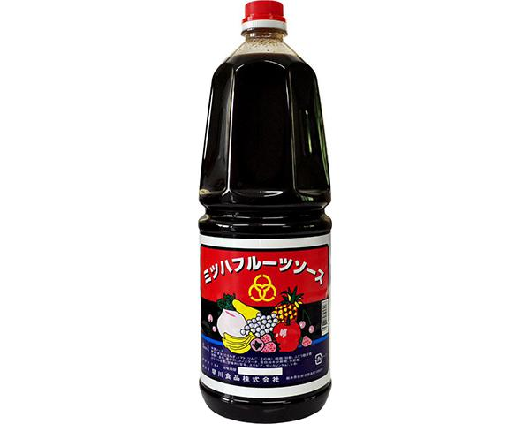 写真 商品の全体がわかる写真を貼付 |  |  |  |  | 一括表示 （現物の写真を字が読めるように画像で貼付）

 |  |  |  |  |  |  |  |  |  |  |  |  |  |  |  | 野菜を砕く |  |  | 原材料の加熱 |  | 充填作業
 |  |  |  |  |  |  |  |  |  |  |  |  |  |  |  | ■ 品質管理情報

 |  |  |  |  |  |  |  |  |  |  |  |  |  |  |  | 商品検査の有無 |  | ◯ 無 ◯ 有→具体的に

 |  |  |  |  |  |  |  |  |  |  |  |  |  |  |  | 衛生管理への取組 |  | 生産・製造 工程の管理

 |  |  |  |  | ア レ ル ギ ー 表 示 （ 特 定 原 材 料 ） ※使用している項目には☑が入っています。 |  |  |  |  |  |  |  |  |  |  |  |  | 従業員の管理

 |  |  |  |  | 表示義務有 |  | □えび □かに □小麦 □そば □卵 □乳 □落花生
 |  |  |  |  |  |  |  |  |  |  |  |  |  |  |  |  |  | 施設設備の管理
 |  |  |  |  | 表示を奨励 （任意表示） |  | □あわび □いか □いくら □オレンジ □カシューナッツ □キウイフルーツ □牛肉 □くるみ □ごま □さけ □さば □大豆 □鶏肉 □バナナ □豚肉 □まつたけ □もも □やまいも ☑りんご □ゼラチン □アーモンド

 |  |  |  |  |  |  |  |  |  |  |  |  |  |  |  | 危 機 管 理 体 制 |  | 担当者連絡先 | 担当者名または 担当部署名 |  | 連絡先

 |  |  |  |  | 備考 |  | （当商品以外にアレルゲンを扱っている場合はその旨を記入） |  |  |  |  |  |  |  |  |  |  | 危機管理に関する対応や生産物賠償責任保険(PL保険)の加入など | ＰＬ保険加入

※今後ＦＣＰ事務局がシート普及拡大のためにセミナー等で掲載内容の紹介を行うことについて 右欄に○をして下さい。（無記入の場合は紹介しません。） |  |  |  |  |  |  |  |  |  |  |  |  |  | 承諾 ・ 拒否 |  | このシートは農林水産省フード・コミュニケーション・プロジェクト（FCP）により、作成されました。詳しくはhttp://www.maff.go.jp/j/shokusan/fcp/index.htmlをご覧下さい。

